尼崎市
尼崎市 全世帯数 |  |  | 242,851 | エリア網羅率⇒ |  | 87.8%
区番号 | 町名 | ﾖﾐｶﾞﾅ | 配布ランク | 一戸建数(a) | 集合住宅数(b) | 配布可能 世帯数 a+b | 事業所数 (左記に含みません)
 | 尼崎市 |  |  | 78,166 | 135,053 | 213,219 | 10,629 | ※事業所のみの配布はお受けしておりませんが、通常配布にオプションとして加算して配布することが可能です。
1 | 元浜町 | ﾓﾄﾊﾏﾁｮｳ | A | 972 | 1,302 | 2,274 | 157 |  |  |  | ■尼崎市 料金設定(価格はすべて税別)■
2 | 道意町 ※7丁目を除く | ﾄﾞｳｲﾁｮｳ | A | 621 | 1,520 | 2,141 | 129 |  | A地区合計配布数 |  | 項目 | 配布ランク
3 | 武庫川町 | ﾑｺｶﾞﾜﾁｮｳ | A | 544 | 546 | 1,090 | 81 |  | 185,948 |  |  | A | B
4 | 大庄西町 | ｵｵｼｮｳﾆｼﾏﾁ | A | 1,647 | 1,899 | 3,546 | 166 |  | A地区価格：6.5円/1枚(税別) |  | A4サイズ以下 | 6.5円/1枚 | 8.5円/1枚 | ※配布期間は14営業日～28営業日(枚数による)
5 | 水明町 | ｽｲﾒｲﾁｮｳ | A | 57 | 85 | 142 | 50 |  | A地区全域配布料↓ |  | 戸建てのみ配布 | 規定価格に＋4円 |  | ※配布期間は上記期間に＋7営業日
6 | 蓬川町 | ﾖﾓｶﾞﾜﾁｮｳ | A | 64 | 1,045 | 1,109 | 49 |  | 1,208,662 | 円 | B4/A3 | 上記価格に＋3円 |  | ※折り加工済の場合は上記価格＋1.5円
7 | 崇徳院 | ｽﾄｸｲﾝ | A | 700 | 728 | 1,428 | 97 |  | B地区合計配布数 |  | その他の変形サイズ | 応相談
8 | 大庄川田町 | ｵｵｼｮｳｶﾜﾀﾁｮｳ | A | 129 | 300 | 429 | 47 |  | 27,271 |  | ■その他のオプション■
9 | 菜切山町 | ﾅｷﾘﾔﾏﾁｮｳ | A | 96 | 70 | 166 | 39 |  | B地区価格：8.5円/1枚(税別) |  | チラシ印刷 | A4以下：2.5円～/1枚 |  | ※片面/両面、ﾓﾉｸﾛ/ｶﾗｰにより変動
10 | 琴浦町 | ｺﾄｳﾗﾁｮｳ | A | 153 | 93 | 246 | 29 |  | B地区全域配布料↓ |  |  | B4以上：3.5円～/1枚
11 | 大庄中通 | ｵｵｼｮｳﾅｶﾄﾞｵﾘ | A | 822 | 865 | 1,687 | 98 |  | 231,804 | 円 | チラシデザイン | 1原稿9,800円～
12 | 大島 | ｵｵｼﾏ | A | 1,098 | 840 | 1,938 | 173 |  | 尼崎市全域配布料 |  | 配布難物件の特別配布 | 応相談
15 | 昭和通 | ｼｮｳﾜﾄﾞｵﾘ | A | 408 | 1,378 | 1,786 | 193 |  | 1,440,466 | 円
16 | 昭和南通 ※1・2丁目を除く | ｼｮｳﾜﾐﾅﾐﾄﾞｵﾘ | A | 178 | 776 | 954 | 112
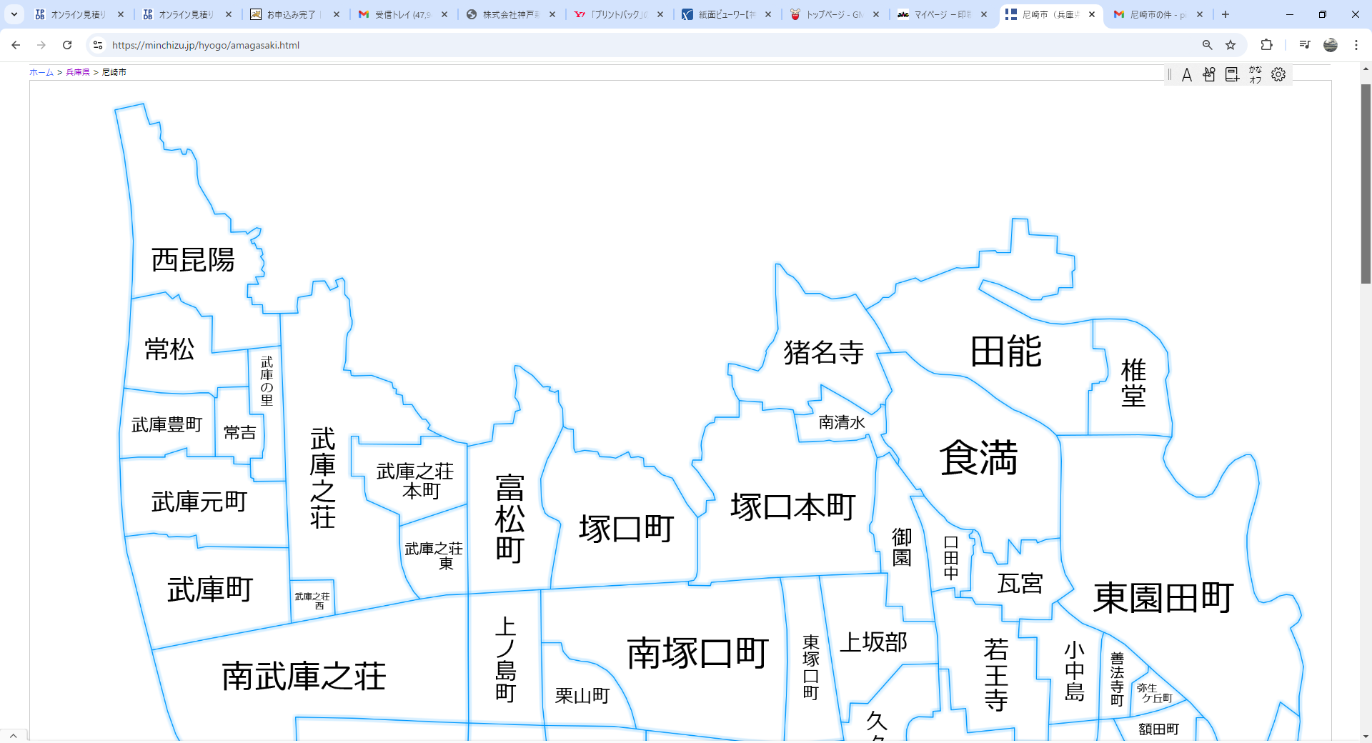
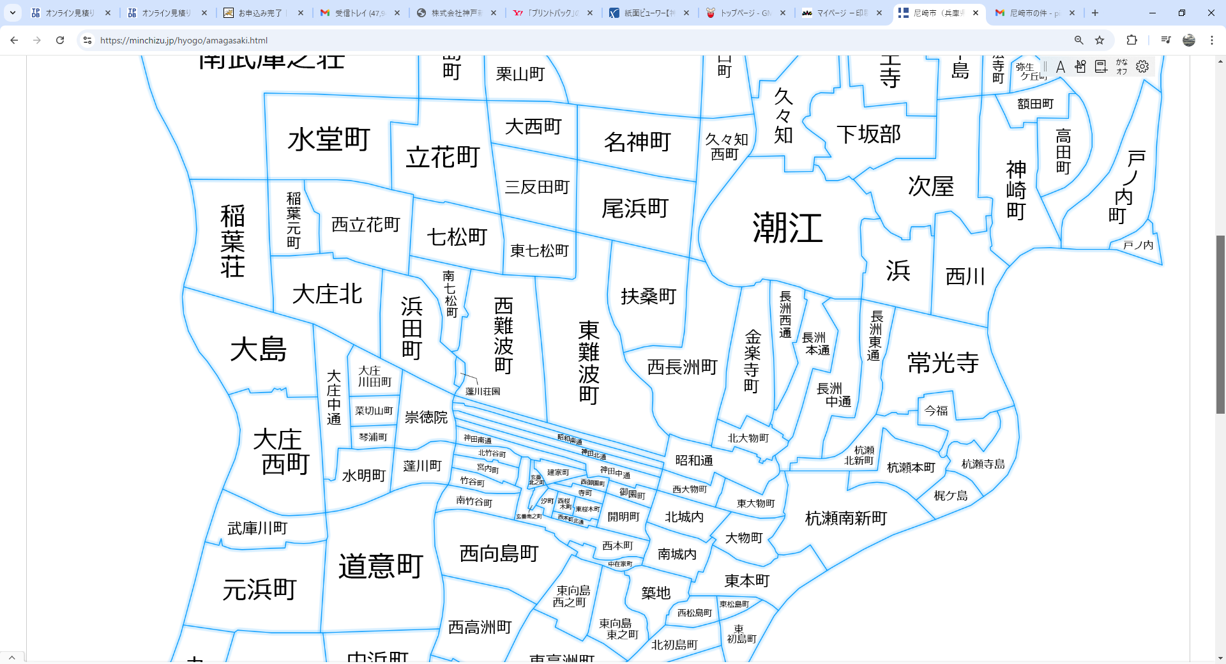
1
2
3
4
5
6
7
8
9
10
11
30
31
32
33
36
37
38
39
40
41
42
43
44
45
49
50
47
48
51
12
52
53
54
55
56
57
58
59
60
34
35
102
105
104
106
108
109
110
111
112
113
115
116
117
118
119
120
121
122
123
124
125
126
127
128
130
129
132
134
135
137
146
147
148
149
150
101
103
107
114
131
133
136
138
139
140
141
142
144
145
15
16
17
18
19
20
21
22
23
24
25
26
27
17 | 神田北通 | ｼｮｳﾜｷﾀﾄﾞｵﾘ | A | 178 | 632 | 810 | 131
18 | 神田中通 | ｶﾝﾀﾅｶﾄﾞｵﾘ | A | 196 | 303 | 499 | 205
19 | 神田南通 | ｶﾝﾀﾞﾐﾅﾐﾄﾞｵﾘ | A | 185 | 530 | 715 | 65
20 | 竹谷町・南竹谷町・北竹谷町・宮内町 | ﾀｹﾔﾁｮｳ・ﾐﾔｳﾁﾁｮｳ など | A | 651 | 1,229 | 1,880 | 150
21 | 西本町・西本町北通 ※1・2丁目を除く | ﾆｼﾎﾝﾏﾁｷﾀﾄﾞｵﾘ | A | 373 | 904 | 1,277 | 113
22 | 汐町・玄番北之町・玄番南之町・建家町 | ｼｵﾏﾁ・ｹﾞﾝﾊﾞﾝｷﾀﾉﾁｮｳ・ﾀﾃﾔﾁｮｳ など | A | 213 | 935 | 1,148 | 99
23 | 寺町・東桜木町・西桜木町 | ﾃﾗﾏﾁ・ﾋｶﾞｼｻｸﾗｷﾞﾁｮｳ など | A | 356 | 214 | 570 | 119
24 | 開明町 | ｶｲﾒｲﾁｮｳ | A | 206 | 316 | 522 | 123
25 | 御園町 | ﾐｿﾉﾁｮｳ | A | 7 | 2,395 | 2,402 | 68
26 | 西御園町 | ﾆｼﾐｿﾉﾁｮｳ | A | 48 | 88 | 136 | 47
27 | 中在家町 ※1・2丁目を除く | ﾅｶｻﾞｲｹﾁｮｳ | A | 40 | 70 | 110 | 8
30 | 築地 | ﾂｷｼﾞ | A | 289 | 542 | 831 | 33
31 | 東本町 | ﾋｶﾞｼﾎﾝﾏﾁ | A | 334 | 316 | 650 | 63
32 | 北城内・南城内 | ｷﾀｼﾞｮｳﾅｲ | A | 155 | 380 | 535 | 115
33 | 大物町 | ﾀﾞｲﾓﾂﾁｮｳ | A | 317 | 316 | 633 | 41
34 | 杭瀬南新町 | ｸｲｾﾐﾅﾐｼﾝﾏﾁ | A | 625 | 1,286 | 1,911 | 230
35 | 杭瀬本町 | ｸｲｾﾎﾝﾏﾁ | A | 494 | 736 | 1,230 | 150
36 | 梶ケ島 | ｶｼﾞｶﾞｼﾏ | A | 182 | 135 | 317 | 82
37 | 杭瀬寺島1丁目 | ｸｲｾﾃﾗｼﾞﾏ | A | 285 | 160 | 445 | 28
38 | 今福 | ｲﾏﾌｸ | A | 261 | 884 | 1,145 | 74
39 | 常光寺 ※4丁目を除く | ｼﾞｮｳｺｳｼﾞ | A | 502 | 1,247 | 1,749 | 102
40 | 杭瀬北新町 | ｸｲｾｷﾀｼﾝﾏﾁ | A | 631 | 329 | 960 | 125
41 | 長洲東通 | ﾅｶｽﾋｶﾞｼﾄﾞｵﾘ | A | 480 | 960 | 1,440 | 105
42 | 長洲中通 | ﾅｶｽﾅｶﾄﾞｵﾘ | A | 880 | 656 | 1,536 | 160
43 | 長洲本通 | ﾅｶﾞｽﾎﾝﾄﾞｵﾘ | A | 358 | 1,096 | 1,454 | 123
44 | 長洲西通 | ﾅｶﾞｽﾆｼﾄﾞｵﾘ | A | 159 | 418 | 577 | 118
45 | 北大物町 | ｷﾀﾀﾞｲﾓﾂﾁｮｳ | A | 470 | 194 | 664 | 59
47 | 金楽寺町 | ｷﾝﾗｸｼﾞﾁｮｳ | A | 1,160 | 661 | 1,821 | 220
48 | 西長洲町 | ﾆｼﾅｶﾞｽﾁｮｳ | A | 352 | 858 | 1,210 | 259
49 | 東大物町 | ﾋｶﾞｼﾀﾞｲﾓﾂﾁｮｳ | A | 229 | 285 | 514 | 61
50 | 西大物町 | ﾆｼﾀﾞｲﾓﾂﾁｮｳ | A | 184 | 737 | 921 | 58
51 | 東難波町 | ﾋｶﾞｼﾅﾆﾜﾁｮｳ | A | 1,683 | 5,816 | 7,499 | 479 |  | 810
52 | 西難波町 | ﾆｼﾅﾆﾜﾁｮｳ | A | 2,216 | 2,540 | 4,756 | 322 |  | 810
53 | 東七松町 | ﾋｶﾞｼﾅﾅﾏﾂﾁｮｳ | A | 190 | 369 | 559 | 75
54 | 七松町 | ﾅﾅﾏﾂﾁｮｳ | A | 706 | 2,339 | 3,045 | 270
55 | 南七松町 | ﾐﾅﾐﾅﾅﾏﾂﾁｮｳ | A | 368 | 567 | 935 | 90
56 | 浜田町・蓬川荘園 | ﾊﾏﾀﾞﾁｮｳ | A | 1,007 | 1,010 | 2,017 | 136
57 | 大庄北 | ｵｵｼｮｳｷﾀ | A | 1,222 | 1,409 | 2,631 | 220
58 | 西立花町 | ﾆｼﾀﾁﾊﾞﾅﾁｮｳ | A | 1,345 | 832 | 2,177 | 358
59 | 稲葉元町 | ｲﾅﾊﾞﾓﾄﾏﾁ | A | 367 | 839 | 1,206 | 11
60 | 稲葉荘 | ｲﾅﾊﾞｿｳ | A | 1,166 | 1,213 | 2,379 | 185
101 | 南武庫之荘 | ﾐﾅﾐﾑｺﾉｿｳ | A | 3,021 | 8,943 | 11,964 | 756
102 | 水堂町 | ﾐｽﾄﾞｳﾁｮｳ | A | 1,668 | 2,515 | 4,183 | 55
103 | 立花町 | ﾀﾁﾊﾞﾅﾁｮｳ | A | 1,532 | 3,822 | 5,354 | 409 |  | 4,371
104 | 三反田町 | ｻﾝﾀﾝﾀﾞﾁｮｳ | A | 926 | 1,525 | 2,451 | 155
105 | 大西町 | ｵｵﾆｼﾁｮｳ | A | 730 | 521 | 1,251 | 81
106 | 上ノ島町 | ｶﾐﾉｼﾏﾁｮｳ | A | 1,564 | 1,629 | 3,193 | 165
107 | 栗山町 | ｸﾘﾔﾏﾁｮｳ | A | 572 | 474 | 1,046 | 108
108 | 南塚口町 | ﾐﾅﾐﾂｶｸﾞﾁﾁｮｳ | A | 2,664 | 3,692 | 6,356 | 821
109 | 尾浜町 | ｵﾊﾏﾁｮｳ | A | 1,244 | 2,695 | 3,939 | 213
110 | 名神町 | ﾒｲｼﾝﾁｮｳ | A | 337 | 1,152 | 1,489 | 187 |  | 522
111 | 潮江 ※潮江4丁目を除く | ｼｵｴ | A | 968 | 5,180 | 6,148 | 664
112 | 久々知西町 | ｸｸﾁﾆｼﾏﾁ | A | 292 | 662 | 954 | 115
113 | 久々知 | ｸｸﾁ | A | 1,035 | 695 | 1,730 | 188
114 | 下坂部 | ｼﾓｻｶﾍﾞ | A | 872 | 964 | 1,836 | 247
115 | 次屋 | ﾂｷﾞﾔ | A | 895 | 833 | 1,728 | 259
116 | 浜 | ﾊﾏ | A | 706 | 934 | 1,640 | 180
117 | 西川 | ﾆｼｶﾜ | A | 443 | 1,166 | 1,609 | 67
118 | 神崎町 | ｶﾝｻﾞｷﾁｮｳ | A | 404 | 513 | 917 | 146 |  | #REF!
119 | 高田町 | ﾀｶﾀﾁｮｳ | A | 227 | 248 | 475 | 50
120 | 額田町 | ﾇｶﾀﾁｮｳ | A | 236 | 625 | 861 | 49
123 | 善法寺町 | ｾﾝﾎﾟｳｼﾞﾁｮｳ | A | 397 | 470 | 867 | 40
124 | 小中島 | ｺﾅｶｼﾞﾏ | A | 528 | 1,390 | 1,918 | 99
125 | 若王寺 | ﾅｺｳｼﾞ | A | 1,054 | 1,269 | 2,323 | 237
126 | 瓦宮 | ｶﾜﾗﾉﾐﾔ | A | 763 | 666 | 1,429 | 48 |  | 2,648
129 | 口田中 | ｸﾁﾀﾅｶ | A | 412 | 833 | 1,245 | 65
130 | 御園 | ﾐｿﾉ | A | 729 | 1,333 | 2,062 | 74
131 | 上坂部 | ｶﾐｻｶﾍﾞ | A | 983 | 891 | 1,874 | 149
132 | 東塚口町1丁目 | ﾋｶﾞｼﾂｶｸﾞﾁﾁｮｳ | A | 102 | 1,492 | 1,594 | 39
133 | 塚口本町 | ﾂｶｸﾞﾁﾎﾝﾏﾁ | A | 1,681 | 2,898 | 4,579 | 425
135 | 塚口町 | ﾂｶｸﾞﾁﾁｮｳ | A | 2,165 | 3,541 | 5,706 | 484
136 | 富松町 | ﾄﾏﾂﾁｮｳ | A | 2,285 | 1,795 | 4,080 | 220 |  | #REF!
137 | 武庫之荘東 | ﾑｺﾉｿｳﾋｶﾞｼ | A | 624 | 1,119 | 1,743 | 126
138 | 武庫之荘 | ﾑｺﾉｿｳ | A | 3,116 | 4,738 | 7,854 | 648
139 | 武庫之荘西 | ﾑｺﾉｿｳﾆｼ | A | 181 | 612 | 793 | 68
140 | 武庫之荘本町 | ﾑｺﾉｿｳﾎﾝﾏﾁ | A | 706 | 1,636 | 2,342 | 104
141 | 武庫町 | ﾑｺﾁｮｳ | A | 1,403 | 1,905 | 3,308 | 165 |  | 5,276
142 | 武庫元町 | ﾑｺﾓﾄﾏﾁ | A | 819 | 2,144 | 2,963 | 233
146 | 武庫豊町 ※1丁目を除く | ﾑｺﾕﾀｶﾏﾁ | A | 373 | 1,427 | 1,800 | 31 |  | #REF!
147 | 常吉 | ﾂﾈﾖｼ | A | 343 | 459 | 802 | 34
148 | 武庫の里 | ﾑｺﾉｻﾄ | A | 563 | 227 | 790 | 48
121 | 戸ノ内町 | ﾄﾉｳﾁﾁｮｳ | B | 552 | 690 | 1,242 | 167
122 | 東園田町 | ﾋｶﾞｼｿﾉﾀﾞﾁｮｳ | B | 3,916 | 7,532 | 11,448 | 885
127 | 食満 | ｹﾏ | B | 1,546 | 1,779 | 3,325 | 159
128 | 椎堂1丁目 | ｼﾄﾞｳ | B | 405 | 615 | 1,020 | 25
134 | 南清水 | ﾐﾅﾐｼﾐｽﾞ | B | 473 | 529 | 1,002 | 46 |  | #REF!
144 | 田能 | ﾀﾉｳ | B | 932 | 2,077 | 3,009 | 186
145 | 猪名寺 | ｲﾅﾃﾞﾗ | B | 707 | 980 | 1,687 | 164
149 | 常松 | ﾂﾈﾏﾂ | B | 531 | 750 | 1,281 | 55
150 | 西昆陽 ※4丁目を除く | ﾆｼｺﾔ | B | 982 | 2,275 | 3,257 | 148

